Лист1
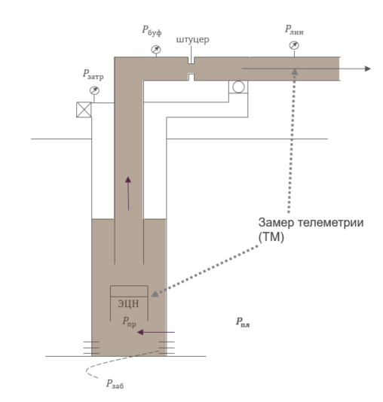
 | Параметр | Наименование | Описание | ед. изм | Связи между параметрами

Редкие замеры | LIQ_RATE | Дебит жидкости | Расход жидкости в единицу времени | м3/сут
 | OIL_RATE | Дебит нефти | Расход нефти в единицу времени | м3/сут | Дебит жидкости = Дебит нефти + Дебит воды
 | QGAS | Дебит газа | Расход газа в единицу времени | м3/сут
 | WATER_CUT | Обводненность | Cодержание воды в продукции скважины, определяемое как отношение дебита воды к сумме дебитов нефти и воды | % | Чем выше обводненность, тем меньше дебит нефти

Телеметрия | PLIN | Линейное давление | Давление в верхней точке скважины (на земле) | атмосфера | Чем выше дебит, тем ниже линейное давление
 | FREQ_HZ | Частота вращения вала | Количество оборотов в единицу времени, совершаемое электродвигателем | Герц | Чем выше частота, тем выше дебит
 | ACTIVE_POWER | Активная мощность двигателя |  | КВт | Чем выше частота, тем выше мощность
 | PED_T | Температура двигателя |  | Цельсий | Чем выше частота, тем выше температура
 | I_A | Сила тока фазы А |  | А
 | I_B | Сила тока фазы B |  | А
 | I_C | Сила тока фазы C |  | А
 | U_AB | Напряжение фаз A, B |  | В
 | U_BC | Напряжение фаз B, C |  | В
 | U_CA | Напряжение фаз C, A |  | В
 | U_OTP | Максимальное допустимое напряжение |  | В
 | COS_PHI | Косинус угла мощности двигателя | это отношение активной мощности к полной | д. ед

